Лист1
 |  |  ПРАЙС-ЛИСТ НА АВГУСТ 2026 года | Оптовые цены в рублях с НДС | Количество штук в заводской коробке | Штрихкод
фото | Артикул | Номенклатура
 |  | Средства от насекомых
 | Ins125/SprotK | Детский спрей от комаров, москитов и мокрецов InseenseLab Present&Future 125 мл ЛЕТНИЕ СКИДКИ | 151.00 | 24 | 4650099653548
 | Ins100hol | Успокаивающий гель-бальзам после укусов насекомых InseenseLab Present&Future 100 мл ЛЕТНИЕ СКИДКИ | 117.00 | 24 | 4680104305452
 | Ins100KL | Спрей от клещей и комаров InseenseLab Present&Future 100 мл ЛЕТНИЕ СКИДКИ | 103.00 | 48 | 4650099659748
 |  | Женская гигиена
 | Ins30pdg | Прокладки-вкладыши лактационные одноразовые Inseense 30 шт | 158.00 | 12 | 4650099650974
 | Ins10pdg | Прокладки-вкладыши лактационные c суперабсорбентом Inseense одноразовые 10 шт | 54.00 | 18 | 4650099656280
 | InsSC180/10 | Прокладки женские гигиенические ежедневные с крылышками Inseense Silk Care 180 мм (10 шт) ЛЕТНИЕ СКИДКИ | 50.00 | 100 | 6973086842007
 | InsSC4k/10 | Прокладки женские гигиенические дневные Inseense Silk Care 4 капли 240 мм (10 шт) | 114.00 | 48 | 6973086842014
 | InsSC5k/8 | Прокладки женские гигиенические ночные Inseense Silk Care 5 капель 290 мм (8 шт) | 104.00 | 48 | 6973086842021
 | InsSC7k/8 | Прокладки женские гигиенические ночные плюс Inseense Silk Care 7 капель 350 мм (8 шт) ЛЕТНИЕ СКИДКИ | 101.00 | 40 | 6973086842038
 | Insgpr10 | Прокладки женские гигиенические послеродовые Inseense 10 шт | 171.00 | 12 | 4650099656815
 | tampreg12 | Тампоны Regular Inseense 12 шт (2 капли) | 155.00 | 180 | 6970659874885
 | tampsuper12 | Тампоны Super Inseense 12 шт (3 капли) | 165.00 | 160 | 6970659874892
 | tampsuper+12 | Тампоны Super + Inseense 12 шт (4 капли) | 175.00 | 160 | 6970659874908
 | tampreg8 | Тампоны с аппликатором Regular Inseense 8 шт (2 капли) | 255.00 | 60 | 6970659874915
 | tampsuper8 | Тампоны с аппликатором Super Inseense 8 шт (3 капли) | 275.00 | 60 | 6970659874922
 | Ins2ladyM | Трусики-прокладки гигиенические для женщин Inseense М 5 шт ЛЕТНИЕ СКИДКИ | 150.00 | 10 | 4650099658420
 | Ins5ladyL-XL | Трусики-прокладки гигиенические для женщин Inseense L-XL 5 шт ЛЕТНИЕ СКИДКИ | 150.00 | 10 | 4650099658437
 | Ins4trM | Трусы фиксирующие для прокладки, одноразовые Inseense размер М 4 шт | 188.00 | 10 | 4650099656860
 | Ins4trL | Трусы фиксирующие для прокладки, одноразовые Inseense размер L 4 шт | 188.00 | 10 | 4650099656877
 | Ins4trXL | Трусы фиксирующие для прокладки, одноразовые Inseense размер XL 4 шт | 188.00 | 10 | 4650099656884
 |  | Подгузники-трусики для взрослых
 | Ins10aduetM | Подгузники-трусики для взрослых Inseense М 10 шт | 430.00 | 12 | 6970659873611
 | Ins10aduetL | Подгузники-трусики для взрослых Inseense L 10 шт | 475.00 | 12 | 6970659873628
 | Ins10aduetXL | Подгузники-трусики для взрослых Inseense XL 10 шт | 557.00 | 12 | 6970659873635
 | Ins10L/под | Подгузники-трусы Inseense для взрослых размер L 10 шт (прозрачная упаковка со стикером) ЛЕТНИЕ СКИДКИ | 342.00 | 10 | 4650099659502
 |  | Косметика
 |  | Для малышей
 | Ins100bz | Гель антибактериальн гигиенический детский с хлоргексидином без запаха Inseense 100мл | 40.00 | 49 | 4650099651704
 | Ins70bz | Гель антибактериальный гигиенический детский с хлоргексидином без запаха Inseense 70мл | 30.00 | 48 | 4650099651698
 | Ins300gelM | Нежный гель для подмывания девочек Inseense 0+ 300 мл | 183.00 | 16 | 4650099658543
 | Ins300sr | Средство для купания 2 в 1 Inseense 0+ 300 мл ЛЕТНИЕ СКИДКИ | 164.00 | 16 | 4650099658604
 | Ins75Dk | Крем детский Inseense 75 мл ЛЕТНИЕ СКИДКИ | 115.00 | 40 | 4605370024807
 | Ins75CrP | Крем-присыпка под подгузник Inseense 75 мл | 122.00 | 35 | 14650099655730
 | Ins150mm | Масло детское с экстрактом календулы Inseense 150 мл | 173.00 | 18 | 4650099656853
 | InsSalt500g | Морская соль детская с ромашкой фильтрпакет Inseense (2*250г.) | 74.00 | 16 | 4650099656969
 | InsSaltCh500g | Морская соль детская с чередой фильтрпакет Inseense (2*250г.) | 74.00 | 16 | 4650099656969
 | Ins250pen | Пенка детская для подмывания младенцев Inseense 250 мл | 224.00 | 20 | 4650099656723
 | Ins50g/PP | Присыпка детская Inseenselab present&future Premium 50 гр ЛЕТНИЕ СКИДКИ | 54.00 | 56 | 4650099659441
 | Ins100g/PP | Присыпка детская Inseenselab present&future Premium 100 гр ЛЕТНИЕ СКИДКИ | 90.00 | 50 | 4650099659427
 | Ins50g/powder | Присыпка детская Inseense с ромашкой 50 гр | 61.00 | 35 | 4650099653869
 | Ins100gR/powder | Присыпка детская Inseense с ромашкой 100 гр | 92.00 | 35 | 4650099657409
 | Ins50gК/powder | Присыпка детская Inseense с календулой 50 гр | 61.00 | 35 | 4650099656266
 | Ins100gК/powder | Присыпка детская Inseense с календулой 100 гр | 92.00 | 35 | 4650099656273
 | Ins50gD/powder | Присыпка детская Inseense 50 гр | 61.00 | 35 | 4650099657416
 | Ins100g/powder | Присыпка детская Inseense 100 гр | 92.00 | 35 | 4650099655146
 | Ins250shp | Шампунь-пенка детский для купания Inseense 250 мл ЛЕТНИЕ СКИДКИ | 189.00 | 20 | 4650099656808
 | Ins60Crdet | Чудо-крем для детей Inseense 60 мл | 188.00 | 24 | 4650099655856
 |  | Для всей семьи
 | Ins300gel | Гель для интимной гигиены с молочной кислотой Inseenselab Present&Future 300 мл | 170.00 | 16 | 4650099659052
 | Ins250clean | Пенка для мытья и ухода за телом Inseense 250 мл | 218.00 | 16 | 4650099657126
 | Ins10LcrВ | Крем ланолин для сосков и губ Lanolin Cream, Inseense 10 мл | 137.00 | 60 | 4650099654408
 | Ins30CrLan | Крем ланолин для сосков и губ Lanolin Cream, Inseense 30 мл ЛЕТНИЕ СКИДКИ | 183.00 | 42 | 4650099655702
 | Ins150PregCream | Крем от растяжек Inseense 150 мл | 214.00 | 45 | 4650099657171
 | Ins150PregOil | Масло от растяжек Inseense 150 мл | 335.00 | 45 | 4650099657188
 | Ins30fbalm | Фитобальзам для детей и взрослых Inseense 30 мл | 125.00 | 40 | 4650099657089
 |  | Бытовая химия
 | Ins500gelpos | Гель для мытья детской посуды и игрушек Inseense 500 мл | 132.00 | 19 | 4650099653340
 | Inspor900/d | Детский стиральный порошок Inseense ТАРА ДАШИ 900 гр | 278.00 | 7 | 4650099655825
 |  | Подгузники
 |  | Подгузники Inseense Q5S Comfort производство Китай
 | Ins72737 | Подгузники NB с вырезом для пупка (0-5 кг) Inseense Q5S 28 шт | 387.00 | 6 | 6970659872737
 | Ins72744 | Подгузники S (4-8 кг) Inseense Q5S 72 шт | 935.00 | 6 | 6970659872744
 | Ins72751 | Подгузники M (6-11 кг) Inseense Q5S 64 шт | 935.00 | 6 | 6970659872751
 | Ins72768 | Подгузники L (9-14 кг) Inseense Q5S 56 шт | 935.00 | 6 | 6970659872768
 | Ins72775 | Подгузники XL (12-17 кг) Inseense Q5S 48 шт | 935.00 | 6 | 6970659872775
 |  | Подгузники Inseense Classic производство Россия
 | InsPS3 | Подгузники- Inseense Classic S 4-8 кг 3 шт | 35.00 | 40 | 4650099658734
 | InsPM3 | Подгузники Inseense Classic M 6-11 кг 3 шт | 35.00 | 40 | 4650099658710
 | InsPL3 | Подгузники Inseense Classic L 9-14 кг 3 шт | 35.00 | 40 | 4650099658703
 | InsPXL3 | Подгузники Inseense Classic ХL 12-20 кг 3 шт | 40.00 | 40 | 4650099658789
 | InsCNB27Yel | Подгузники NB (0-5 кг) Inseense Classic 27 шт (жёлтая упаковка) ЛЕТНИЕ СКИДКИ | 322.00 | 8 | 4650099653838
 | InsCNB80Yel | Подгузники NB (0-5 кг) Inseense Classic 80 шт (жёлтая упаковка) ЛЕТНИЕ СКИДКИ | 782.00 | 4 | 4650099653968
 | InsCS72Yel | Подгузники S (4-8 кг) Inseense Classic 72 шт(жёлтая упаковка) | 790.00 | 4 | 4650099653845
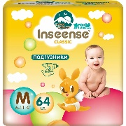 | InsCM64Yel | Подгузники M (6-11 кг) Inseense Classic 64 шт (жёлтая упаковка) ЛЕТНИЕ СКИДКИ | 726.00 | 4 | 4650099653852
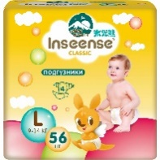 | InsCL56Yel | Подгузники L (9-14 кг) Inseense Classic 56 шт (жёлтая упаковка) ЛЕТНИЕ СКИДКИ | 726.00 | 4 | 4650099653876
 | InsCXL48Yel | Подгузники XL (12-20 кг) Inseense Classic 48 шт (жёлтая упаковка) ЛЕТНИЕ СКИДКИ | 726.00 | 3 | 4650099653883
 |  | Подгузники Inseense Classic Plus производство Россия
 | InsCNB29Lime | Подгузники NB (0-5 кг) Inseense Classic Plus 29 шт (салатовая упаковка) ЛЕТНИЕ СКИДКИ | 322.00 | 8 | 4650099654118
 | InsCS74Lime | Подгузники S (4-8 кг) Inseense Classic Plus 74 шт (салатовая упаковка) ЛЕТНИЕ СКИДКИ | 800.00 | 4 | 4650099654156
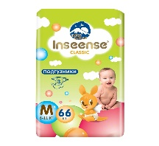 | InsCM66Lime | Подгузники M (6-11 кг) Inseense Classic Plus 66 шт (салатовая упаковка) ЛЕТНИЕ СКИДКИ | 800.00 | 4 | 4650099654170
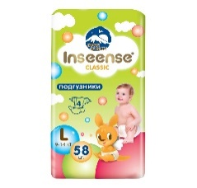 | InsCL58Lime | Подгузники L (9-14 кг) Inseense Classic Plus 58 шт (салатовая упаковка) ЛЕТНИЕ СКИДКИ | 800.00 | 4 | 4650099654200
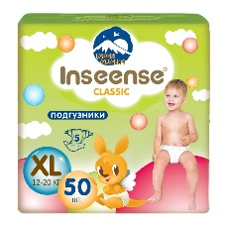 | InsCXL50Lime | Подгузники XL (12-20 кг) Inseense Classic Plus 50 шт (салатовая упаковка) ЛЕТНИЕ СКИДКИ | 800.00 | 3 | 4650099654217
 |  | Подгузники-трусики
 |  | Трусики-подгузники Inseense Classic V5S Ultra thin производство Китай
 | InsCV5SM48Emer | Трусики-подгузники M (6-11 кг) Inseense Classic V5S 48 шт (изумрудная упаковка) | 699.00 | 6 | 6970659873406
 | InsCV5SL44Emer | Трусики-подгузники L (9-14 кг) Inseense Classic V5S 44 шт (изумрудная упаковка) | 699.00 | 6 | 6970659873413
 | InsCV5SXL38Emer | Трусики-подгузники XL (12-17 кг) Inseense Classic V5S 38 шт (изумрудная упаковка) | 699.00 | 6 | 6970659873420
 | InsCV5SXXL28Emer | Трусики-подгузники XXL (15+ кг) Inseense Classic V5S 28 шт (изумрудная упаковка) ЛЕТНИЕ СКИДКИ | 401.00 | 6 | 6970659873437
 |  | Трусики-подгузники Inseense Classic производство Россия
 | InsCM3Blue | Трусики-подгузники M (6-11 кг) Inseense Classic 3 шт | 44.00 | 40 | 4650099658680
 | InsCL3Blue | Трусики-подгузники L (9-14 кг) Inseense Classic 3 шт | 44.00 | 40 | 4650099658697
 | InsCXL3Blue | Трусики-подгузники XL (12-17 кг) Inseense Classic 3 шт | 50.00 | 40 | 4650099658673
 | InsXXL3 | Трусики-подгузники XXL (15-30 кг) Inseense Classic 3 шт | 50.00 | 40 | 4650099658659
 | InsCM48Blue | Трусики-подгузники M (6-11 кг) Inseense Classic 48 шт (голубая упаковка) | 800.00 | 3 | 4650099654057
 | InsCL46Blue | Трусики-подгузники L (9-14 кг) Inseense Classic 46 шт (голубая упаковка) | 780.00 | 4 | 4650099654064
 | InsCXL44Blue | Трусики-подгузники XL (12-17 кг) Inseense Classic 44 шт (голубая упаковка) | 800.00 | 4 | 4650099654071
 | InsCXXL40Blue | Трусики-подгузники XXL (15-30 кг) Inseense Classic 40 шт (голубая упаковка) ЛЕТНИЕ СКИДКИ | 680.00 | 4 | 4650099654088
 |  | Трусики-подгузники Inseense V5S Comfort производство Китай
 | Ins46green | Трусики-подгузники M (6-11кг) Inseense V5S 46 шт (салатовая упаковка) ЛЕТНИЕ СКИДКИ | 600.00 | 6 | 6970659872300
 | Ins40green | Трусики-подгузники L (9-14кг) Inseense V5S 40 шт (салатовая упаковка) ЛЕТНИЕ СКИДКИ | 600.00 | 6 | 6970659872317
 | Ins34green | Трусики-подгузники XL (12-17кг) Inseense V5S 34 шт (салатовая упаковка) ЛЕТНИЕ СКИДКИ | 600.00 | 6 | 6970659872324
 | Ins22green | Трусики-подгузники XXL (15+кг) Inseense V5S 22 шт (салатовая упаковка) ЛЕТНИЕ СКИДКИ | 449.00 | 6 | 6970659872331
 | Ins138green | Набор трусиков-подгузников M (6-11кг) Inseense V5S 46 х3 MEGA+Домик"Добрая сказка" в подарок (картон) | 2,268.00 | 1 | 4650099651261
 | insV5S/138LS | Набор трусиков-подгузников M (6-11кг) Inseense V5S 46 х3 MEGA+Домик"Лесная сказка" в подарок (картон) | 2,268.00 | 1 | 4650099652589
 | Ins120green | Набор трусиков-подгузников L (9-14кг) Inseense V5S 40 х3 MEGA+Домик"Добрая сказка" в подарок (картон) | 2,268.00 | 1 | 4650099651278
 | insV5S/120LS | Набор трусиков-подгузников L (9-14кг) Inseense V5S 40 х3 MEGA+Домик"Лесная сказка" в подарок (картон) | 2,268.00 | 1 | 4650099652596
 | Ins102green | Набор трусиков-подгузников XL (12-17кг) Inseense V5S 34 х3 MEGA+Домик"Добрая сказка" в подарок (картон) | 2,268.00 | 1 | 4650099651285
 | insV5S/102LS | Набор трусиков-подгузников XL (12-17кг) Inseense V5S 34 х3 MEGA+Домик"Лесная сказка" в подарок (картон) | 2,268.00 | 1 | 4650099652602
 | Ins66green | Набор трусиков-подгузников XXL (15+кг) Inseense V5S 22 х3 MEGA+Домик"Добрая сказка" в подарок (картон) | 1,686.00 | 1 | 4650099651254
 | insV5S/66LS | Набор трусиков-подгузников ХХL (15+кг) Inseense V5S 22 х3 MEGA+Домик"Лесная сказка" в подарок (картон) | 1,686.00 | 1 | 4650099657010
 |  | Трусики-подгузники супертонкие Inseense V6 Premium производство Китай
 | Ins46gold | Трусики-подгузники супертонкие M (6-11кг) Inseense V6/46 шт (золотая упаковка) | 872.00 | 6 | 6970659872348
 | Ins44gold | Трусики-подгузники супертонкие L (9-14кг) Inseense V6/44 шт (золотая упаковка) | 872.00 | 6 | 6970659872355
 | Ins38gold | Трусики-подгузники супертонкие XL (12-17кг) Inseense V6/38 шт (золотая упаковка) | 802.00 | 6 | 6970659872362
 | Ins20gold | Трусики-подгузники супертонкие XXL (15+кг) Inseense V6/20 шт (золотая упаковка) ЛЕТНИЕ СКИДКИ | 428.00 | 6 | 6970659872379
 | Ins138gold | Набор трусиков-подгузников супертонких M (6-11кг) Inseense V6 46 х3 MEGA+Домик "Добрая сказка" в подарок (картон) | 2,616.00 | 1 | 4650099651261
 | insV6/138KD | Набор трусиков-подгузников супертонких M (6-11кг) Inseense V6 46 х3 MEGA+Домик "Кошкин дом" в подарок (картон) | 2,616.00 | 1 | 4650099652589
 | Ins132gold | Набор трусиков-подгузников супертонких L (9-14кг) Inseense V6 44 х3 MEGA+Домик "Добрая сказка" в подарок (картон) | 2,616.00 | 1 | 4650099651278
 | insV6/132KD | Набор трусиков-подгузников супертонких L (9-14кг) Inseense V6 44 х3 MEGA+Домик "Кошкин дом" в подарок (картон) | 2,616.00 | 1 | 4650099652596
 | Ins114gold | Набор трусиков-подгузников супертонких ХL (12-17кг) Inseense V6 38 х3 MEGA+Домик "Добрая сказка" в подарок (картон) | 2,406.00 | 1 | 4650099651285
 | insV6/114KD | Набор трусиков-подгузников супертонких ХL (12-17кг) Inseense V6 38 х3 MEGA+Домик "Кошкин дом" в подарок (картон) | 2,406.00 | 1 | 4650099652602
 | Ins60gold | Набор трусиков-подгузников супертонких ХХL (15+кг) Inseense V6 20 х3 MEGA+Домик "Добрая сказка" в подарок (картон) | 1,836.00 | 1 | 4650099651292
 | insV6/60KD | Набор трусиков-подгузников супертонких ХХL (15+кг) Inseense V6 20 х3 MEGA+Домик "Кошкин дом" в подарок (картон) | 1,836.00 | 1 | 4650099652619
 |  | Влажные салфетки
 | InsА80 | Салфетки влажные детские InseenseLab Present&Future с экстрактом Алоэ 80 шт ЛЕТНИЕ СКИДКИ | 80.00 | 12 | 4650099659380
 | Ins9980 | Салфетки влажные детские InseenseLab Present&Future 99,9% воды 80 шт | 96.00 | 12 | 4650099659397
 | InsR80 | Салфетки влажные детские InseenseLab Present&Future с экстрактом ромашки 80 шт | 96.00 | 12 | 4650099659366
 |  | Одноразовые пеленки
 |  | Ароматизированные пеленки
 | Ins6040Greentea | Пеленки Inseenselab Present&Future универсальные гелевые 60х40, 30 шт аромат зеленый чай (прозрачная упаковка со стикером) | 160.00 | 9 | 4650099659656
 | Ins6040lavender-vanilla | Пеленки Inseenselab Present&Future универсальные гелевые 60х40, 30 шт аромат лаванда-ваниль (прозрачная упаковка со стикером) ЛЕТНИЕ СКИДКИ | 144.00 | 9 | 4650099659649
 | Ins6040pion | Пеленки Inseenselab Present&Future универсальные гелевые 60х40, 30 шт аромат пиона (прозрачная упаковка со стикером) | 160.00 | 9 | 4650099659618
 | Ins6040cotton | Пеленки Inseenselab Present&Future универсальные гелевые 60х40, 30 шт аромат хлопка (прозрачная упаковка со стикером) | 160.00 | 9 | 4650099659625
 |  | Пеленки большого размера
 | Ins60120/5штук | Пеленки в детскую кроватку InseenseLab Present&Future 60х120, 5 шт ЛЕТНИЕ СКИДКИ | 96.00 | 27 | 4650099659717
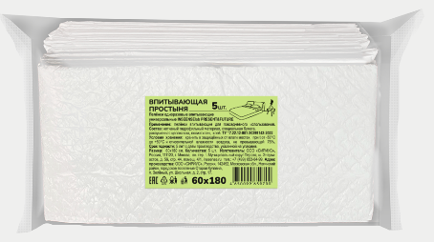 | Ins60180/5штук | Впитывающая простынь InseenseLab Present&Future 60х180, 5 шт | 150.00 | 24 | 4650099659700
 |  | Детские пеленки
 | Ins6412 | Пеленки детские одноразовые Inseense 60х40 12 шт | 114.00 | 20 | 4650099650196
 | Ins6432 | Пеленки детские одноразовые Inseense 60х40 32 шт | 277.00 | 12 | 4650099650202
 | Ins6612 | Пеленки детские одноразовые Inseense 60х60 12 шт | 200.00 | 16 | 4650099650219
 | Ins6632 | Пеленки детские одноразовые Inseense 60х60 32 шт ЛЕТНИЕ СКИДКИ | 364.00 | 6 | 4650099650226
 | Ins6912 | Пеленки детские одноразовые Inseense 60х90 12 шт | 275.00 | 18 | 4650099650233
 | Ins69325 | Пеленки детские одноразовые InseenseLab Present&Future 60х90 32 шт | 500.00 | 6 | 4650099659373
 | 6090305S | Пеленка детская одноразовая гелевая (прозрачная упаковка со стикером) 60х90 30 шт ЛЕТНИЕ СКИДКИ | 316.00 | 6 | 4650099659410
 |  | Пеленки Daily Comfort
 | InsDC6405 | Пеленки одноразовые Inseense Daily Comfort 60х40 см 5 шт | 70.00 | 30 | 4650099652787
 | InsDC6430 | Пеленки одноразовые Inseense Daily Comfort 60х40 см 30 шт ЛЕТНИЕ СКИДКИ | 217.00 | 9 | 4650099652831
 | InsDC6605 | Пеленки одноразовые Inseense Daily Comfort 60х60 см 5 шт | 77.00 | 14 | 4650099652848
 | InsDC6630 | Пеленки одноразовые Inseense Daily Comfort 60х60 см 30 шт ЛЕТНИЕ СКИДКИ | 292.00 | 4 | 4650099652855
 | InsДК6905 | Пеленки одноразовые универсальные Inseense Дейли Комфорт 60х90 5 шт ЛЕТНИЕ СКИДКИ | 75.00 | 30 | 4650099659403
 | InsDC6930 | Пеленки одноразовые Inseense Daily Comfort 60х90 см 30 шт ЛЕТНИЕ СКИДКИ | 425.00 | 6 | 4650099652879
 | InsDC6905 | Пеленки гелевые одноразовые Inseense Daily Comfort 60х90 см 5 шт | 105.00 | 30 | 4650099652862
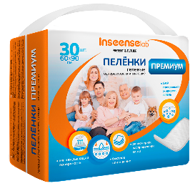 | InsDC6930ПРЕМИУМ | Пеленки одноразовые Inseense Daily Comfort 60х90 см 30 шт ПРЕМИУМ ( повышенная впитываемость) | 565.00 | 6 | 4650099658758
 |  | Пеленки универсальные
 | 69303gel | Пеленки одноразовые универсальные InseenseLab Present&Future гелевые 60х90 30 шт (прозрачная упаковка) ЛЕТНИЕ СКИДКИ | 280.00 | 6 | 4650099658871
 | 69405gel | Пеленки одноразовые универсальные InseenseLab Present&Future гелевые 60х90 40 шт (прозрачная упаковка со стикером) | 383.00 | 6 | 4650099659069
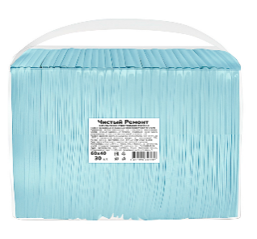 | Ins643 | Пеленки одноразовые гелевые InseenseLab Present&Future Чистый Ремонт 60х40 30 шт | 224.00 | 9 | 4650099658987
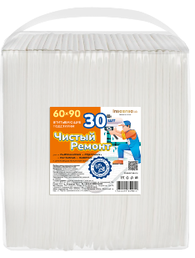 | Ins693 | Пеленки одноразовые InseenseLab Present&Future Чистый Ремонт 60х90 30 шт | 373.00 | 6 | 4650099659014
 | Ins6910э | Пеленка универсальная 60х90, 10 шт | 100.00 | 24 | 4650099659687
 |  | Пеленки универсальные в коробках
 | Ins6040/160 | Пеленки универсальные 60х40 (160 шт) в коробке | 1,177.00 | 1 | 4650099656778
 | Ins6040/160det | Пеленки детские одноразовые Inseense 60х40см (160 шт) коробка | 1,100.00 | 1 | 4650099658499
 | Ins6060/80 | Пеленки универсальные 60х60 (80 шт) в коробке | 970.00 | 1 | 4650099656563
 | Ins9060/80 | Пеленки пятислойные универсальные 90х60 (80 шт) в коробке | 1,176.00 | 1 | 4650099656112
 | Ins9060/80/3 | Пеленки универсальные трехслойные 90х60 (80 шт) в коробке | 810.00 | 1 | 2009999476214
 |  | Пеленки для животных
 | 6430g3 | Пеленка для животных Inseense гелевая одноразовая 60х40 40 шт (прозрачная упаковка со стикером) ЛЕТНИЕ СКИДКИ | 238.00 | 12 | 4650099658857
 | 6450g3 | Пеленка для животных Inseense гелевая одноразовая 60х40 50 шт (прозрачная упаковка со стикером) | 375.00 | 9 | 4650099658888
 | 6930g3 | Пеленка для животных Inseense гелевая одноразовая 60х90 30 шт (прозрачная упаковка со стикером) | 380.00 | 6 | 4650099658864
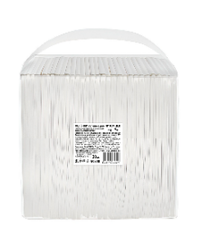 | Ins649dog | Пеленка для животных InseenseLab Present&Future гелевая одноразовая 60х90 40 шт (прозрачная упаковка со стикером) ЛЕТНИЕ СКИДКИ | 440.00 | 6 | 4650099658642
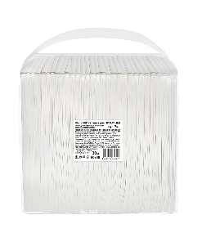 | Ins60402/3 | Пеленки для питомцев Inseense гелевая 60х40, 30 шт комфорт (прозрачная упаковка со стикером) | 189.00 | 9 | 4650099658925
 | Ins64402SAP/3 | Подстилки для животных Inseense 60х40, 40 шт (прозрачная упаковка со стикером) | 221.00 | 9 | 4650099658949
 |  | Бумажно-ватная продукция
 | Ins40di | Диски ватные овал Inseense 40 шт ЛЕТНИЕ СКИДКИ | 74.00 | 20 | 4650099650448
 | Ins70di | Диски ватные круглые Inseense 70 шт | 50.00 | 24 | 4650099659076
 | Ins150di | Диски ватные с перфорацией Inseense 150 шт | 136.00 | 24 | 4650099650462
 | Ins10sid | Одноразовые покрытия на сиденье унитаза Inseense №10 (блок 10 пакетов, в каждом пакете 10 покрытий) ЛЕТНИЕ СКИДКИ | 370.00 | 6 | 4650099656549
 | Ins200pa | Палочки ватные детские (цилиндр) Inseense 200 шт | 90.00 | 24 | 4650099650417
 | Ins50pa | Палочки ватные для детской гигиены с ограничителями Inseense 50 шт ЛЕТНИЕ СКИДКИ | 67.00 | 24 | 4650099650400
 | Ins200pamu | Палочки ватные детские (мягкая упаковка ) Inseense 200 шт | 55.00 | 28 | 4650099656037
 | Ins10ly | Платочки бумажные Inseense 3 слоя 10шт аромат лесных ягод | 76.50 | 24 | 4650099650509
 | Ins10ba | Платочки бумажные Inseense 3 слоя 10шт без аромата | 76.50 | 24 | 4650099650493
 | Ins10d | Платочки бумажные Inseense 3 слоя 10шт без аромата с динозаврами | 76.50 | 24 | 4650099659342
 | Ins150sa | Салфетки бумажные белые Inseense 2 слоя 150 шт (картонная коробка) ЛЕТНИЕ СКИДКИ | 91.00 | 16 | 4650099650431
 | Ins230sa | Салфетки бумажные белые Inseense 2 слоя 230 шт (картонная коробка) | 139.00 | 20 | 4650099654958
 | Ins1OP140х70 | Полотенце одноразовое из нетканого материала Inseense 140х70см 2 шт | 130.00 | 1 | 4650099653135
 |  | Клеенки
 | Ins0507kl9 | Клеёнка подкладная с ПВХ покрытием Inseense 0,5 x 0,7м с тесьмой (белая) | 106.00 | 20 | 4650099656327
 | Ins0507kl10 | Клеёнка подкладная с ПВХ покрытием Inseense 0,5 x 0,7м с тесьмой (зеленая) ЛЕТНИЕ СКИДКИ | 90.00 | 20 | 4650099656341
 | Ins0507kl13 | Клеёнка подкладная с ПВХ покрытием Inseense 0,5 x 0,7м с тесьмой (серая) ЛЕТНИЕ СКИДКИ | 90.00 | 20 | 4650099658253
 | Ins0507kl7 | Клеёнка подкладная с ПВХ покрытием Inseense 0,5 х 0,7м без тесьмы (бирюзовая) ЛЕТНИЕ СКИДКИ | 81.00 | 20 | 4650099656068
 | Ins071kl7 | Клеёнка подкладная с ПВХ покрытием Inseense 0,7 x 1м без тесьмы (бирюзовая) ЛЕТНИЕ СКИДКИ | 116.00 | 20 | 4650099656259
 | Ins071kl12 | Клеёнка подкладная с ПВХ покрытием Inseense 0,7 x 1м без тесьмы (желтая) ЛЕТНИЕ СКИДКИ | 116.00 | 20 | 4650099657027
 | Ins071kl11 | Клеёнка подкладная с ПВХ покрытием Inseense 0,7 x 1м с тесьмой (желтая) ЛЕТНИЕ СКИДКИ | 127.00 | 20 | 4650099656914
 | Ins071kl13 | Клеёнка подкладная с ПВХ покрытием Inseense 0,7 x 1м с тесьмой (серая) ЛЕТНИЕ СКИДКИ | 127.00 | 20 | 4650099658277
 | Ins107kl5 | Клеёнка-наматрасник подкладная с ПВХ покр Inseense 0,7 x 1м с резинкой (белая с животными) | 188.00 | 20 | 4650099656365
 | Ins107kl6 | Клеёнка-наматрасник подкладная с ПВХ покр Inseense 0,7 x 1м с резинкой (желтая) | 188.00 | 20 | 4650099656907
 | Ins107kl4 | Клеёнка-наматрасник подкладная с ПВХ покр Inseense 0,7 x 1м с резинкой (зеленые звезды) | 188.00 | 20 | 4650099656358
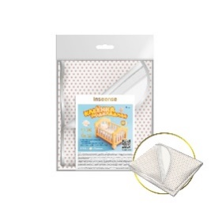 | Ins107kl7 | Клеёнка-наматрасник подкладная с ПВХ покр Inseense 0,7 x 1м с резинкой (бежевый горох) | 188.00 | 20 | 4650099658208
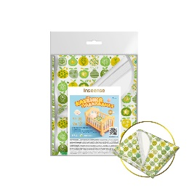 | Ins107kl8 | Клеёнка-наматрасник подкладная с ПВХ покр Inseense 0,7 x 1м с резинкой (зеленые яблоки) | 188.00 | 20 | 4650099658246
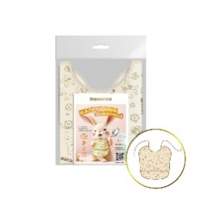 | Ins3333fa3 | Нагрудник защитный из клеенки с ПВХ покрытием Inseense 33х33см (бежевый с рисунком) ЛЕТНИЕ СКИДКИ | 50.00 | 20 | 4650068123171
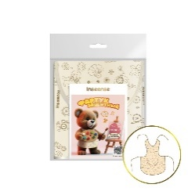 | Ins3636fa3 | Фартук защитный из клеенки c ПВХ покрытием Inseense 36х36см (бежевый с рисунком) ЛЕТНИЕ СКИДКИ | 50.00 | 20 | 4650068123232
 |  | Губки для купания и игрушки
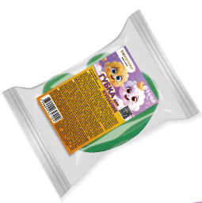 | Insgub30 | Губка для купания InseenseLab Present&Future Лягушка ЛЕТНИЕ СКИДКИ | 30.00 | 42 | 4650099657904
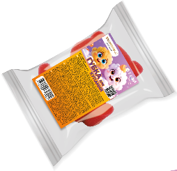 | Insgub30/1 | Губка для купания InseenseLab Present&Future Мишка ЛЕТНИЕ СКИДКИ | 30.00 | 42 | 4650099659533
 | Ins07lygu | Игрушка Лягушонок Inseense 13 см ЛЕТНИЕ СКИДКИ | 50.00 | 1 | 4810106028527
 | 1427 | Домик "Добрая сказка" Inseense 450х230х420мм (картон) | 175.00 | 1 | 4650099651216
 | 1428 | Домик "Кошкин домик" Inseense 450х230х420мм (картон) | 175.00 | 1 | 4650099652527
 | 1429 | Домик "Лесная сказка" Inseense 450х230х420мм (картон) | 175.00 | 1 | 4650099652534
 | 1430 | Домик "Морская сказка" Inseense 450х230х420мм (картон) | 175.00 | 1 | 4650099652541
 | 1431 | Домик "Праздник" Inseense 450х230х420мм (картон) | 175.00 | 1 | 4650099653326
 |  | РАСПРОДАЖА!!! Количество ограничено!!! | ЦЕНА | ОСТАТОК | штрихкод
 | Ins6040/40супэ | Пеленки одноразовые 60х40 40 шт (белая упаковка без стикера) | 150.00 | 143 | 4650099658765
 | Ins6040/40э | Пеленки одноразовые 60х40 40 шт (белая упаковка без стикера) | 150.00 | 322 | 4650099658222
 | 64502SAP | Пеленки одноразовые гелевые 60х40 50 шт (прозрачная упаковка без стикера) | 190.00 | 700 | 2008038023921
 | Ins6040/160Blue | Пеленки универсальные Inseense 60х40см (160 шт.) в коробках на голубой пленке | 700.00 | 21 | 2008038025666
 | Ins6040/220э | Пеленки универсальные Inseense 60х40см (220 шт.) в коробках | 700.00 | 2 | 4650099658123

